記入例入り
㊙家庭調査票 |  |  |  |  |  |  |  |  |  |  |  |  |  |  |  |  | 令和 |  | 7 | 年度 |  |  | １年 |  | 1 |  | 組 |  | 5 | 号
 |  |  |  |  |  |  |  |  |  |  |  |  |  |  |  |  | 令和 |  | 8 | 年度 |  |  | ２年 |  |  |  | 組 |  |  | 号
 |  |  |  |  |  |  |  |  |  |  |  |  |  |  |  |  | 令和 |  | 9 | 年度 |  |  | ３年 |  |  |  | 組 |  |  | 号
（許可する/許可しない）（登録済み/未登録）のいずれかをお選びください。 |  |  |  |  | 許可しない |  |  |  |  | 報道機関による取材及び学校たより、PTA新聞、ホームページ等（学校内外への配布）の顔が判別できる写真掲載について（許可する／許可しない）
 |  |  |  |  | 未登録 |  |  |  |  | さがんメール配信の登録（登録済み／未登録）
ふりがな |  | ひがしよか たろう |  |  |  |  |  |  |  |  |  |  |  |  |  |  | ふりがな |  |  |  | ひがしよか たろう
生徒氏名 |  | 東与賀 太郎 |  |  |  |  |  |  |  |  |  |  |  |  |  |  | 保護者氏名 |  |  |  | 東与賀 太郎
記入例
生年月日 |  | 平成 |  | 32 |  |  | 年 | 7 | 月 |  |  | 2 |  | 日生 |  |  | 東与賀中部活動 |  |  |  | 女子ソフトボール部
 |  |  |  |  |  |  |  |  |  |  |  |  |  |  |  |  | 社会体育 |  |  |  | バドミントン東与賀
現住所 |  | 佐賀市 |  |  | 例）東与賀町大字下古賀１１２３番地１ |  |  |  |  |  |  |  |  |  |  |  |  |  |  |  |  |  |  |  | （地区名）
 |  |  |  |  |  |  |  |  |  |  |  |  |  |  |  |  |  |  |  |  |  |  |  |  | 実久・鍛冶屋
連絡先 |  | 自宅☎ |  |  |  | ０００ |  |  | ー |  | ００００ |  |  |  |  | ー |  | ００００
緊急連絡先 | 順位 | 氏名 |  |  |  |  |  |  |  |  |  |  |  |  |  |  | 続柄 |  | 連絡先
 | 1 | 東与賀 明子 |  |  |  |  |  |  |  |  |  |  |  |  |  |  | 母 |  | ☎ | 050 |  |  | ー | 9999 |  | ー |  | 9999
 |  |  |  |  |  |  |  |  |  |  |  |  |  |  |  |  |  |  | 特記事項 |  |  | 9:00～14:00携帯でれず
 | 2 | 東与賀 孝夫 |  |  |  |  |  |  |  |  |  |  |  |  |  |  | 父 |  | ☎ | 000 |  |  | ー | 0000 |  | ー |  | 0000
 |  |  |  |  |  |  |  |  |  |  |  |  |  |  |  |  |  |  | 特記事項 |  |  | 勤め先0000（22）0000
 | 3 | 東与賀 英二 |  |  |  |  |  |  |  |  |  |  |  |  |  |  | 祖父 |  | ☎ | 050 |  |  | ー | 9999 |  | ー |  | 9999
 |  |  |  |  |  |  |  |  |  |  |  |  |  |  |  |  |  |  | 特記事項
家族 | 氏名 |  |  |  |  |  |  |  |  |  |  |  | 続柄 |  | 年齢 |  | 緊急時の連絡のため、勤務先や兄弟姉妹の学校・学年など
本人以外の家族全員を記入 続柄は本人との関係 | 例）東与賀 太郎 |  |  |  |  |  |  |  |  |  |  |  | 父 |  | 46 |  | ０９０－９９９９－９９９９（自宅）
 | 例）東与賀 よし子 |  |  |  |  |  |  |  |  |  |  |  | 母 |  | 44 |  | ０００－００００－００００（自宅）
 | 例）東与賀 義郎 |  |  |  |  |  |  |  |  |  |  |  | 祖父 |  | 67 |  | 勤め先）葉隠商事００００－００－００００
 | 例）東与賀 美智子 |  |  |  |  |  |  |  |  |  |  |  | 祖母 |  | 76 |  | 自宅
 | 例）東与賀 義男 |  |  |  |  |  |  |  |  |  |  |  | 曾祖父 |  | 91 |  | 自宅
 | 例）西 礼子 |  |  |  |  |  |  |  |  |  |  |  | 叔母 |  | 47 |  | 会社員
 | 例）東与賀 優二 |  |  |  |  |  |  |  |  |  |  |  | 兄 |  | 17 |  | 東与賀高校３年生
 | 例）東与賀 紀子 |  |  |  |  |  |  |  |  |  |  |  | 妹 |  | 6 |  | 東与賀小２年生
親しい友達 |  |  | 佐賀太郎、福岡次郎

趣味・特技 |  |  | 日本習字２段、ピアノ、ゲーム、洋画視聴
通塾習い事 |  |  | 月）習字１９：００～、火水金）学習塾２０：００～、日）８：００～ダンス
（曜日時間等）

学校への相談事項（健康面他）
特になし
学校から自宅までの略地図（＊自宅付近では、目印になるものを書いてください）
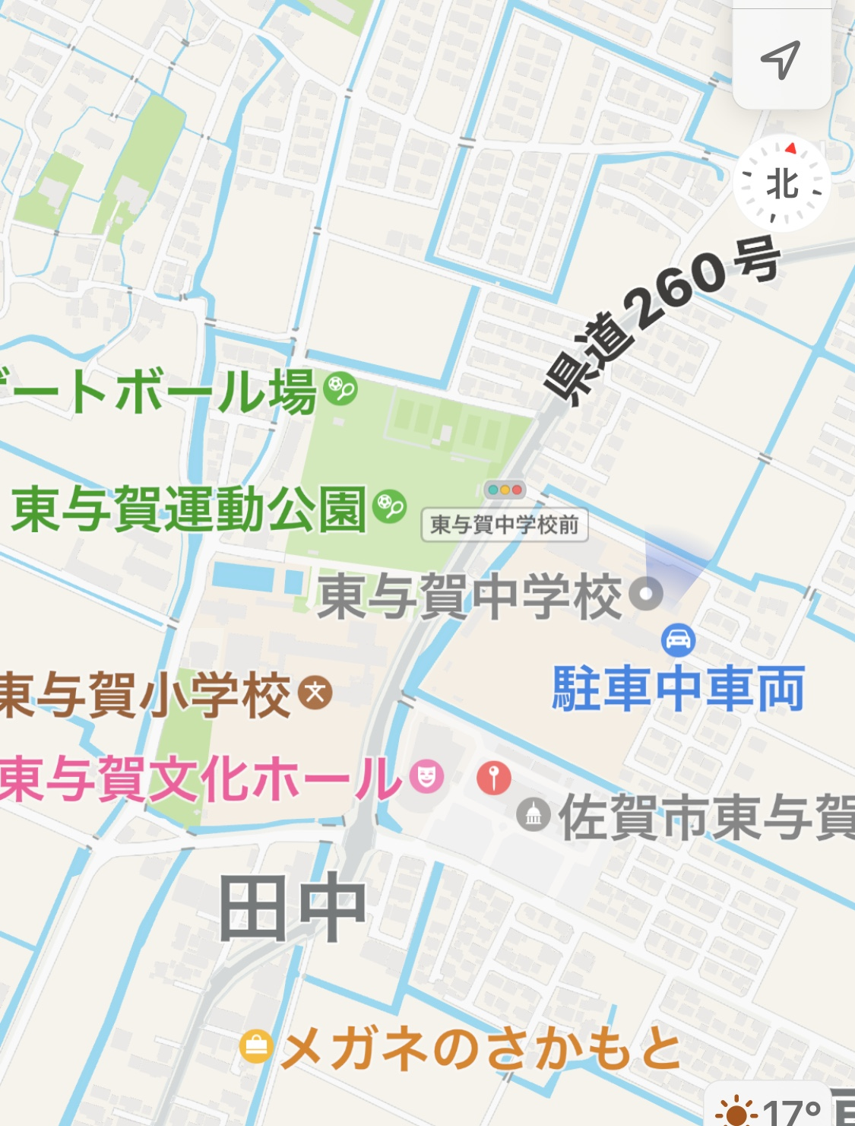
自宅

